Sprint1
SPRINT 1

ID HISTORIAL | HISTORIA / TAREAS | Time (estimated) | Time (spent) | Time (left) | 1 | 2 | 3 | 4

# 1 | Ingresar al sistema
 | T1: Revisar resultados | 1 | 1 | 0 | 1
 | T2: Elaborar Prototipo | 3 | 3 | 0 |  | 1 | 1 | 1
# 2 | Mantenimiento de usuarios
 | T1: Revisar resultados | 1 | 1 | 0 | 1
 | T2: Elaborar Prototipo | 2 | 2 | 0 |  |  | 1 | 1
# 3 | Mantenimiento de restaurantes
 | T1: Revisar resultados | 1 | 1 | 0 | 1
 | T2: Elaborar Prototipo | 2 | 2 | 0 |  |  | 1 | 1
 | TOTAL | 10 | 10 | 0 | 3 | 1 | 3 | 3
 | Daily burnout | 10 |  |  | 0 | 0 | 0 | 0
 | Total time left (from estimate) | 11 | Estimate | 10 | 10 | 10 | 10 | 10
 | Total time left (from spent) | 11 | Burnout | 10 | 7 | 6 | 3 | 0

 | Scrum Master: Rodrigo

Sprint2
SPRINT 2

ID HISTORIAL | HISTORIA / TAREAS | Responsable | Time (estimated) | Time (spent) | Time (left) | 1 | 2 | 3 | 4

# 8 | Mantenimiento de platos por restaurante
 | T6: Actualizar modelo base de datos | Rodrigo | 1 | 1 | 0 | 1
 | T7: Elaborar interfaz mantenimiento de platos por restaurante | Rodrigo | 2 | 2 | 0 |  | 1 | 1
 | T8: Crear controladores manteniento de platos por restaurante | Rodrigo | 3 | 3 | 0 |  | 0.5 | 1.5 | 1
# 12 | Modificar disponibilidad de platos
 | T9: Crear métodos para disponibilidad de platos | Aldo | 1 | 1 | 0 | 1
 | T10: Sincronizar vistas y controladores | Aldo | 3 | 3 | 0 |  | 1 | 1 | 1
# 14 | Modificar disponibilidad de mesas
 | T6: Actualizar modelo base de datos | Roy | 1.5 | 1.5 | 0 |  |  | 1 | 0.5
 | T11: Elaborar vistas de disponilidad de mesas | Jose | 2.5 | 2.5 | 0 |  | 1 | 1 | 0.5
 | TOTAL |  | 14 | 14 | 0 | 2 | 3.5 | 5.5 | 3
 | Daily burnout |  | 14 |  |  | 0 | 0 | 0 | 0
 | Total time left (from estimate) |  | 11 | Estimate | 14 | 14 | 14 | 14 | 14
 | Total time left (from spent) |  | 11 | Burnout | 14 | 12 | 8.5 | 3 | 0

 | Scrum Master: Roy

Sprint3

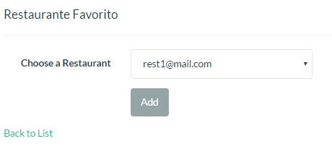
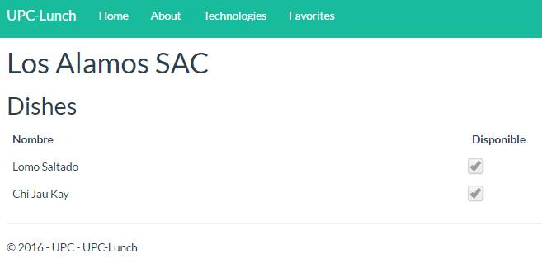
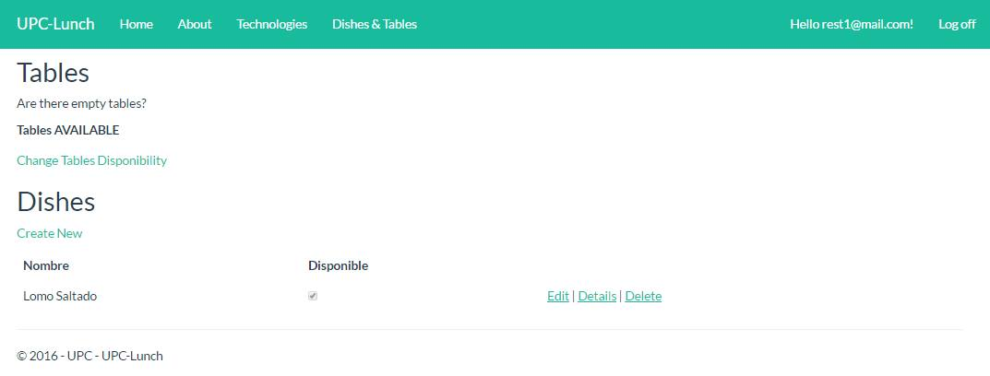

SPRINT 3
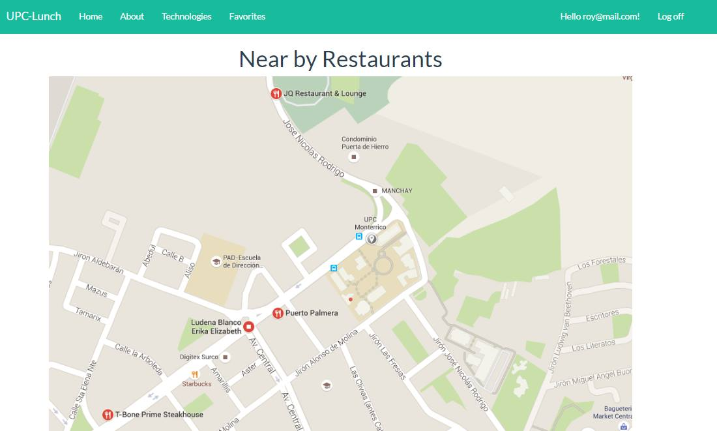
ID HISTORIAL | HISTORIA / TAREAS | Responsable | Time (estimated) | Time (spent) | Time (left) | 1 | 2 | 3 | 4

# 13 | Administrar restaurantes favoritos
 | T12:Actualizar modelo base de datos | Jose | 1 | 1 | 0 | 1
 | T13:Elaborar interfaz administrar restaurantes favoritos | Jose | 2 | 2 |  |  | 1 | 1
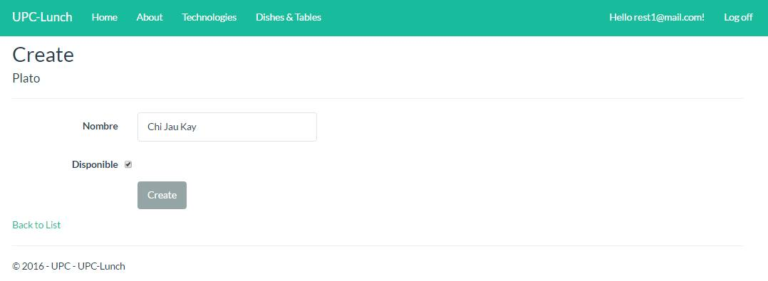
 | T14:Crear controladores para Administrar Restaurantes Favoritos | Roy | 1 | 1 | 0 |  | 1
 | Prueba Unitaria | Roy | 0.5 | 0.5 |  |  |  |  | 0.5
# 10 | Ver disponibilidad de platos de restaurante
 | T15:Crear Funciones para obtener la disponibilidad | Jose | 2 | 2 | 0 |  |  | 1 | 1
 | T16:Elaborar las vistas de disponibilidad de platos | Jose | 1 | 1 | 0 |  | 1
 | Prueba Unitaria | Roy | 0.5 | 0.5 | 0 |  | 0.5
# 3 | Ver mapa de restaurantes
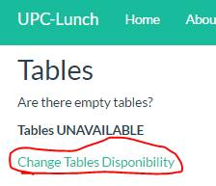
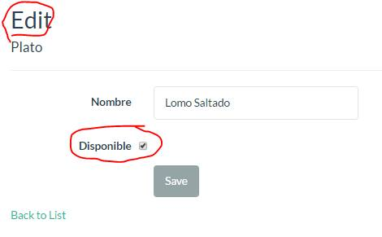
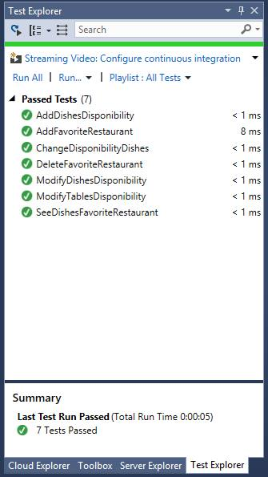
 | T18:Crear Funciones para obtener los restaurantes | Rodrigo | 4 | 4 | 0 | 1 | 1 | 1 | 1
 | T19:Mostrar los restaurantes más cercanos | Rodrigo | 2 | 2 | 0 |  | 1 | 1
 | Prueba Unitaria | Jose | 0.5 | 0.5 | 0 |  |  |  | 0.5
# 14 | Modificar disponibilidad de mesas
 | T6: Actualizar modelo base de datos | Roy | 1 | 1 | 0 |  |  |  | 1
 |  |  | 15.5 | 15.5 | 0 | 2 | 5.5 | 4 | 4
 | TOTAL |  | 15.5 |  |  | 0 | 0 | 0 | 0
 | Daily burnout |  | 11 | Estimate | 15.5 | 15.5 | 15.5 | 15.5 | 15.5
 | Total time left (from estimate) |  | 11 | Burnout | 15.5 | 13.5 | 8 | 4 | 0
 | Total time left (from spent)

 | Scrum Master: Aldo Rodrigo

Sprint 4
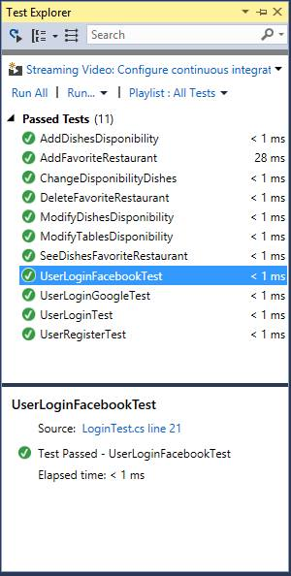
SPRINT 4
Integracion con Facebook,Se realizo la integracion con Facebook y Google. para que el usuario se pueda loguear a nuestra pagina con los mismos
Integracion con Facebook,Se realizo la integracion con Facebook .Aqui facebook pide acceso a la informacion del usuario para UPC-LUNCH.
Integracion con GoogleSe realizo la integracion con google .Aqui facebook pide acceso a la informacion del usuario para UPC-LUNCH.
Integracion con Facebook,Se realizo la integracion con Facebook .Aqui se mustra que el usuario esta registrado en UPC-LUNCH con facebook.
ID HISTORIAL | HISTORIA / TAREAS | Responsable | Time (estimated) | Time (spent) | Time (left) | 1 | 2 | 3 | 4
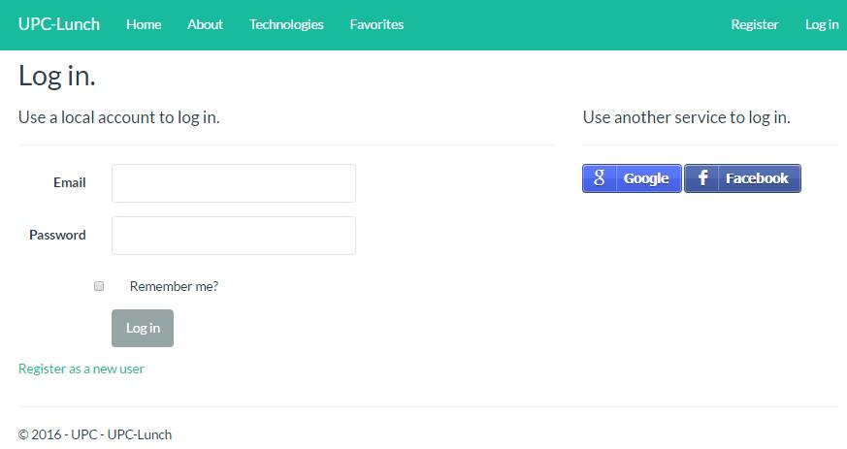
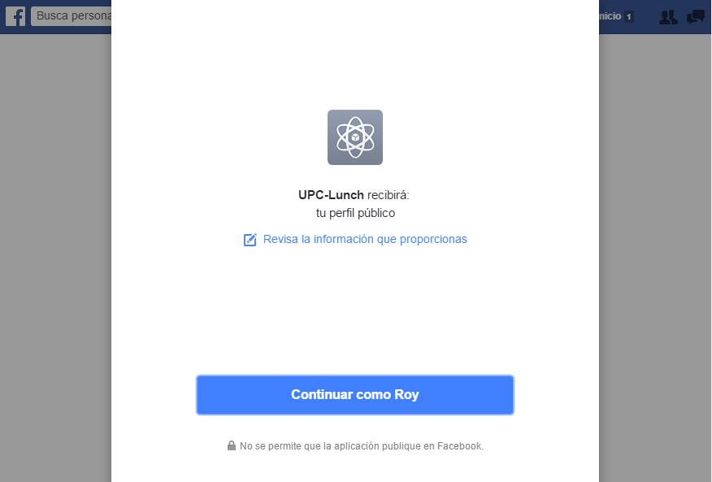
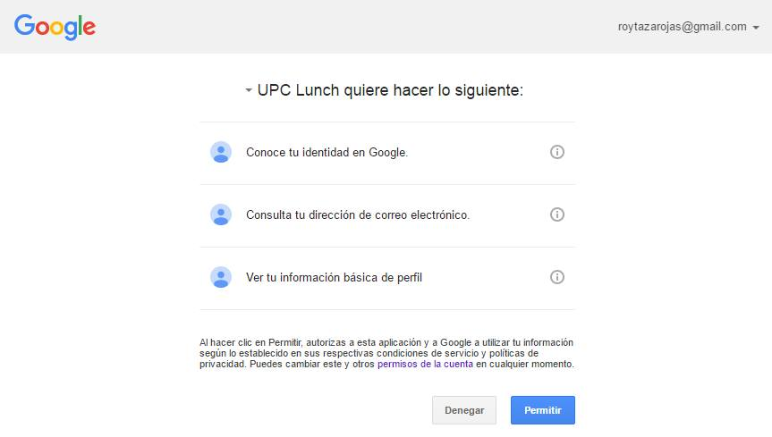
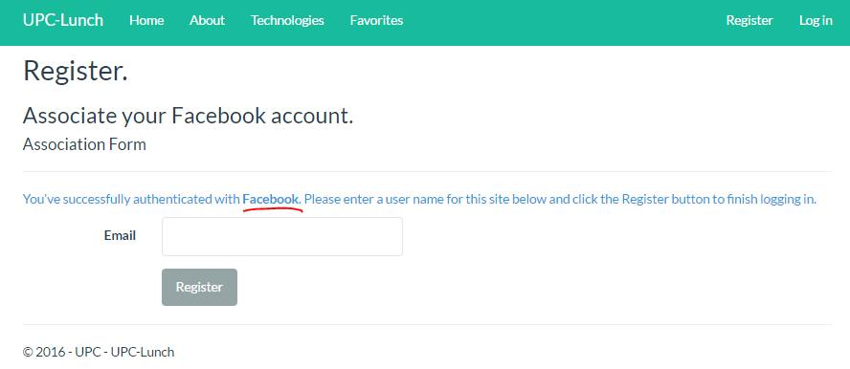
# 5 | Integración con Facebook
 |  | Aldo | 0.5 | 0.5 | 0 | 0.5
 | T21:Configurar API KEY | Aldo | 2 | 2 |  | 1 | 1
 | T22:Integrar API con la aplicación | Roy | 2 | 2 | 0 | 1 | 1
 | Prueba Unitaria | Roy | 0.5 | 0.5 |  | 0.5
# 6 | Integración con SignaLR
 | T23:Conseguir librerías de SignaLR | Jose | 2 | 2 | 0 | 1 | 1
 | T24:Implementar la función principal de Signa | Jose | 1 | 3 | 0 |  |  | 3
 | Prueba Unitaria | Roy | 2 | 2 | 2
# 7 | Notificaciones de disponibilidad
 | T25:Crear Funciones para obtener las notifiaciones | Rodrigo | 4 | 4 | 0 |  |  | 1 | 3
 | T26:Mostrar las notificaciones en las vistas | Rodrigo | 2 | 2 | 0 |  |  | 2
 | Prueba Unitaria | Rodrigo | 2 | 2 | 0 |  |  | 2
 | Crear repositorio para el proyecto

 |  |  | 18 | 20 | 2 | 4 | 3 | 8 | 3
 | TOTAL |  | 18 |  |  | 0 | 0 | 0 | 0
 | Daily burnout |  | 11 | Estimate | 18 | 18 | 18 | 18 | 18
 | Total time left (from estimate) |  | 11 | Burnout | 20 | 16 | 13 | 5 | 2
 | Total time left (from spent)

 | Scrum Master: José Sandoval
Repositorio del proyecto,se creo el repositorio para controlar las versioens del producto en GITHUB.
Repositorio del proyecto,aqui se ve las estadisticas del repositorio(participacion).
Repositorio del proyecto,aqui se ve los commmits realizdos.

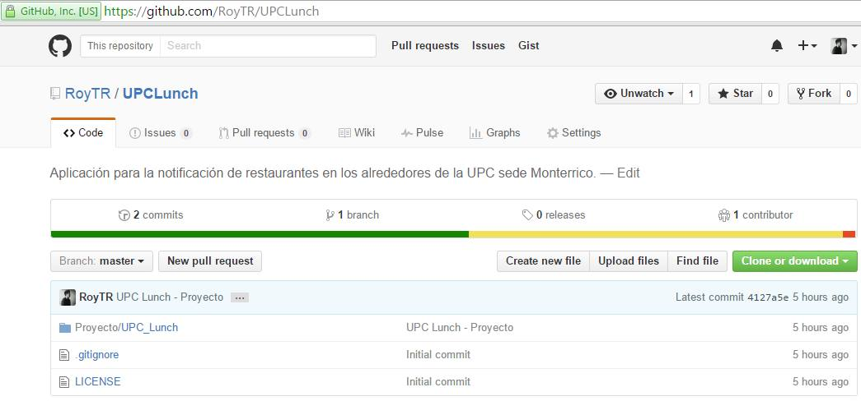
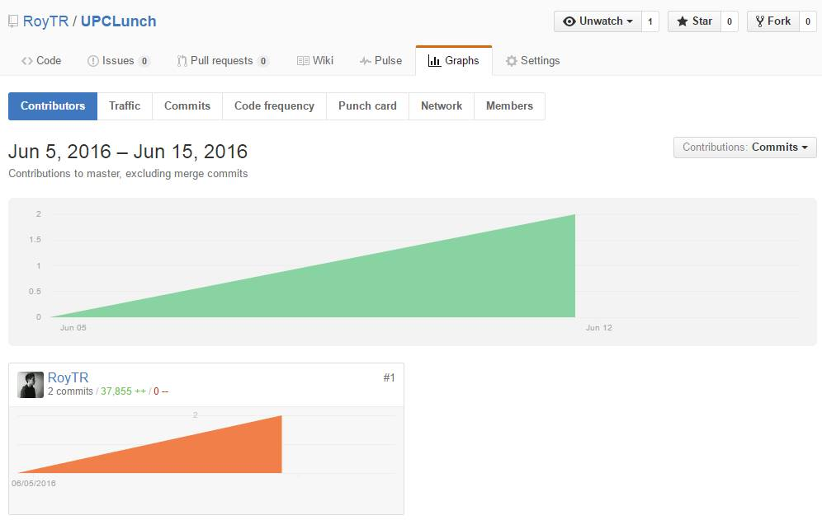

 | Observacion: | La Integracion con SignaLR no se realizo.

Se realizaron nuesvas pruebas unitarias.

Sprint 5
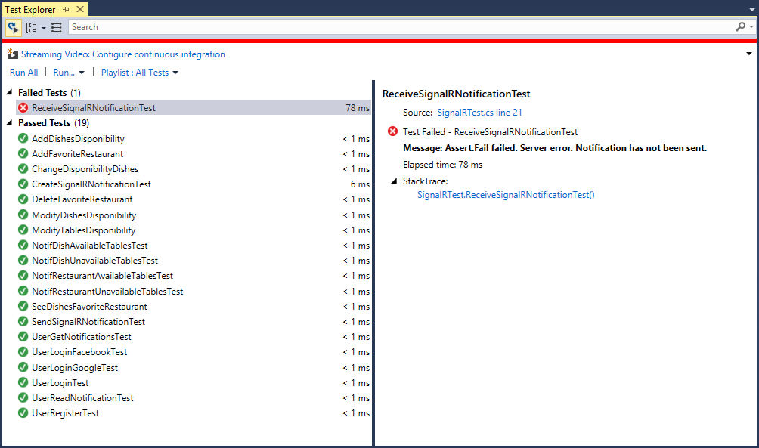
SPRINT 5

ID HISTORIAL | HISTORIA / TAREAS | Responsable | Time (estimated) | Time (spent) | Time (left) | 1 | 2 | 3 | 4

Control de versiones.
# 15 | Creación del hilo signal
 | T26: Instalacion de Nuget con SignalR | Jose | 0.5 | 0.5 | 0 | 0.5
 | T27: Creacion de la interface | Jose | 2 | 2 | 0 | 1 | 1
 | T28:Implementación del metodo run | Jose | 1 | 1 | 0 |  |  | 1
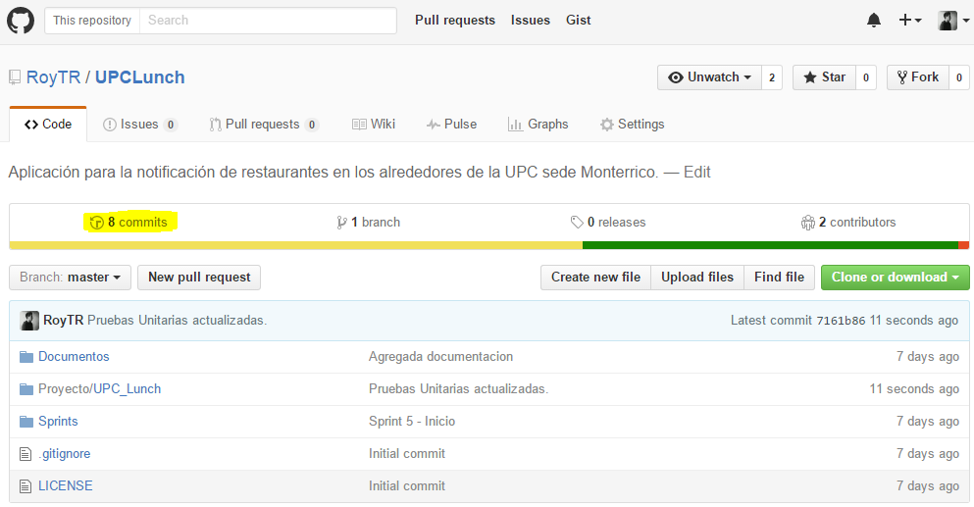
 | Prueba Unitaria | Jose | 0.5 | 0.5 | 0 |  |  |  | 0.5
# 16 | Creación del viewmodel
 | T29: Implementacion de la clase | Jose | 0.5 | 0.5 | 0 | 0.5
 | T30: Actualizar la base de datos | Roy | 1.3 | 1.3 | 0 |  | 1 | 0.3
 | Prueba Unitaria | Roy | 0.2 | 0.2 | 0 |  |  |  | 0.2
# 17 | Creación del controlador
 | T31: Crear la clase del controlador e implementar funciones | Aldo | 1 | 1 | 0 |  |  | 1
 | Prueba Unitaria | Aldo | 1 | 1 | 0 |  |  |  | 1
#18 | Integración y pruebas
 | Integrar la vista con el controlador | Rodrigo | 3 | 3 | 0 |  | 1 | 1 | 1
 | Prueba Unitaria | Rodrigo | 1 | 1 | 0 |  |  |  | 1
 |  |  | 12 | 12 | 0 | 2 | 3 | 3.3 | 3.7
 | TOTAL |  | 12 |  |  | 0 | 0 | 0 | 0
 | Daily burnout |  | 11 | Estimate | 12 | 12 | 12 | 12 | 12
 | Total time left (from estimate) |  | 11 | Burnout | 12 | 10 | 7 | 3.7 | 0
 | Total time left (from spent)

 | Scrum Master: Rodrigo Canales

Se actualizó el modelo para que soporte notificaciones.
Se agregó SignalR al proyecto.
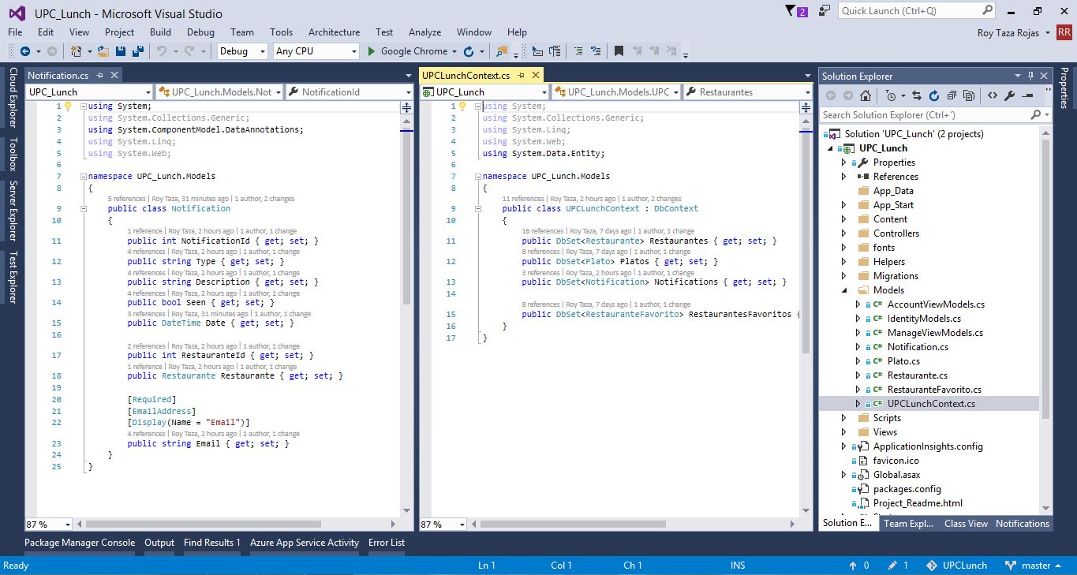
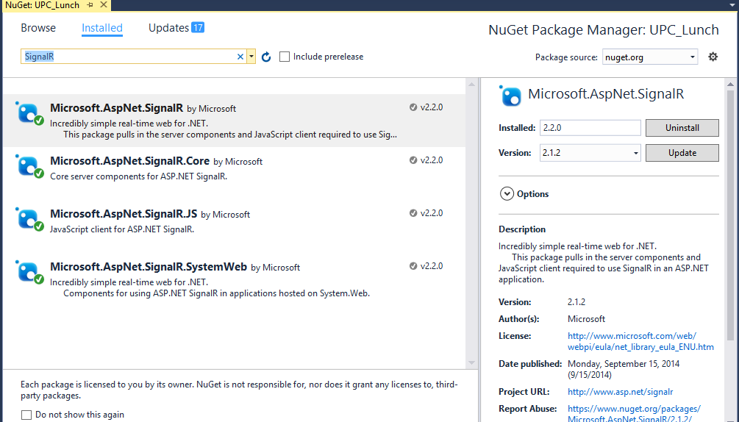

Al ingresar al sistema, el usuario visualiza las notificaciones que tiene.
El usuario visualiza sus notificaciones.
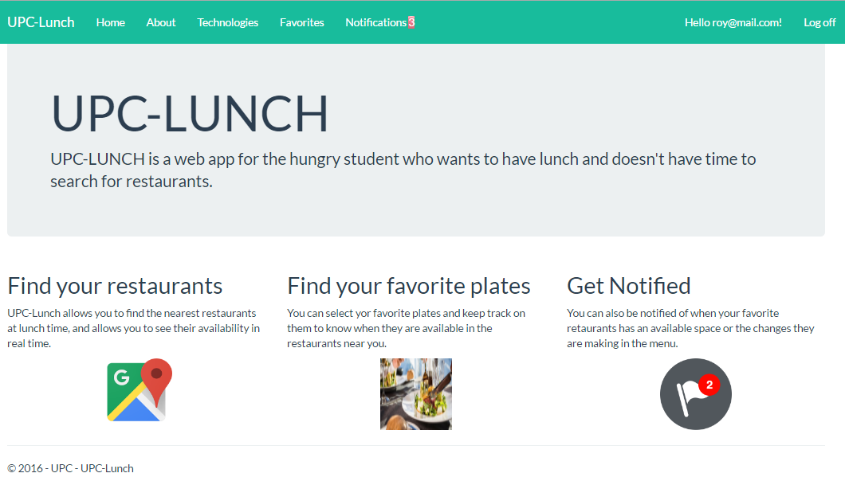
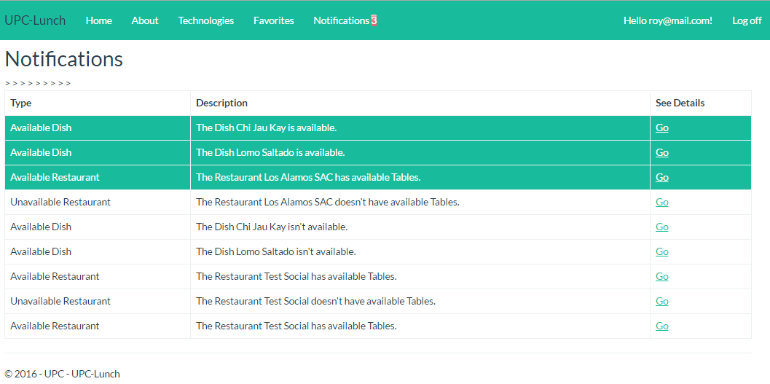

La notificación leída se actualiza.
El usuario puede visualizar el detalle de la notificación.
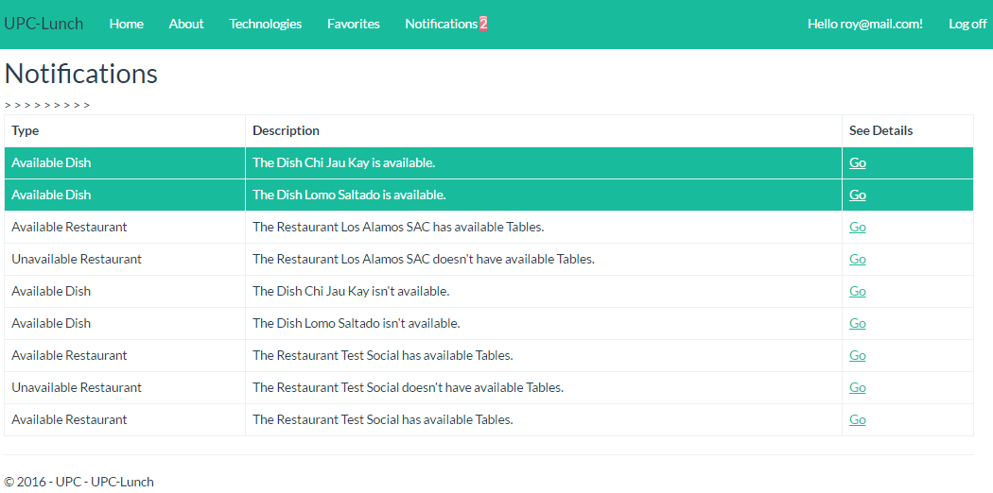

Pruebas unitarias. No se pudo integrar SignalR. Dichas pruebas fallan.

